KSB1__FMRP_RFFMEP1AX
DATA AS OF 2022/05/30
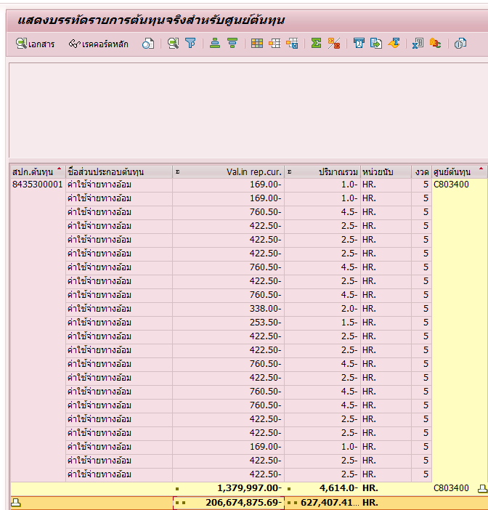
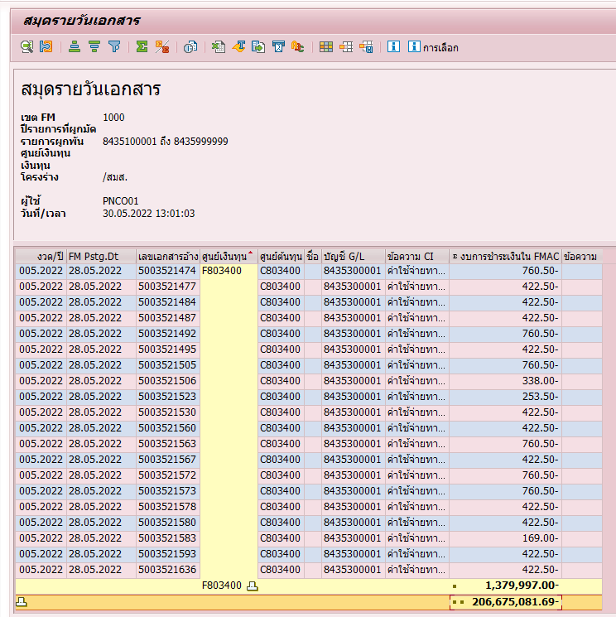

FM | -206,675,081.69
CO | -206,674,875.69
DIFF | -206.00

ST22
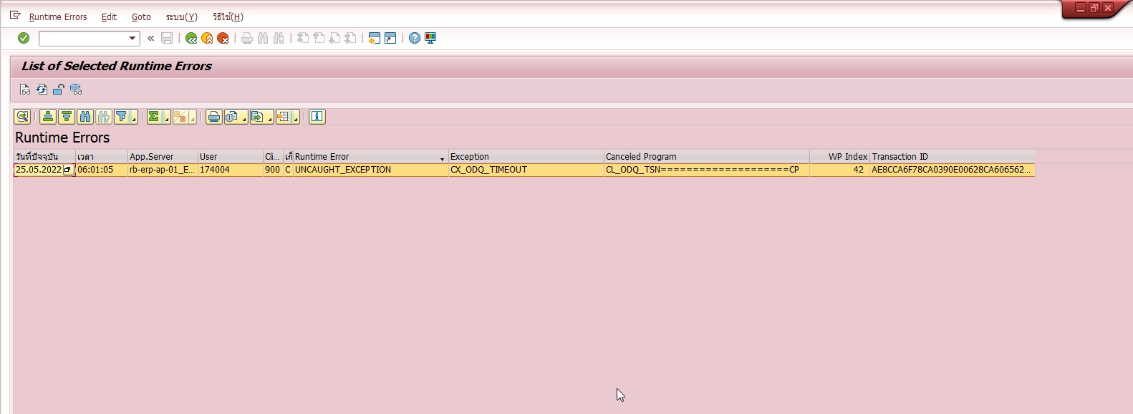

เอกสารอ้างอิงจาก FM ไม่มีเอกสาร CO
งวด/ปี | วันที่อัพเดทการจัดการเงินทุน | เลขที่เอกสารอ้างอิง | ศูนย์เงินทุน | ศูนย์ต้นทุน | ชื่อ | บัญชี G/L | ข้อความรายการผูกพัน | จำนวนที่จะตรวจสอบเปรียบเทียบกับงบการชำระ | ข้อความ
005.2022 | 2022-05-25 | 5003477174 | F773300 | C773300 |  | 8435200001 | ค่าแรงทางอ้อม | -114.50
005.2022 | 2022-05-25 | 5003477174 | F773300 | C773300 |  | 8435300001 | ค่าใช้จ่ายทางอ้อม | -91.50

